关系图
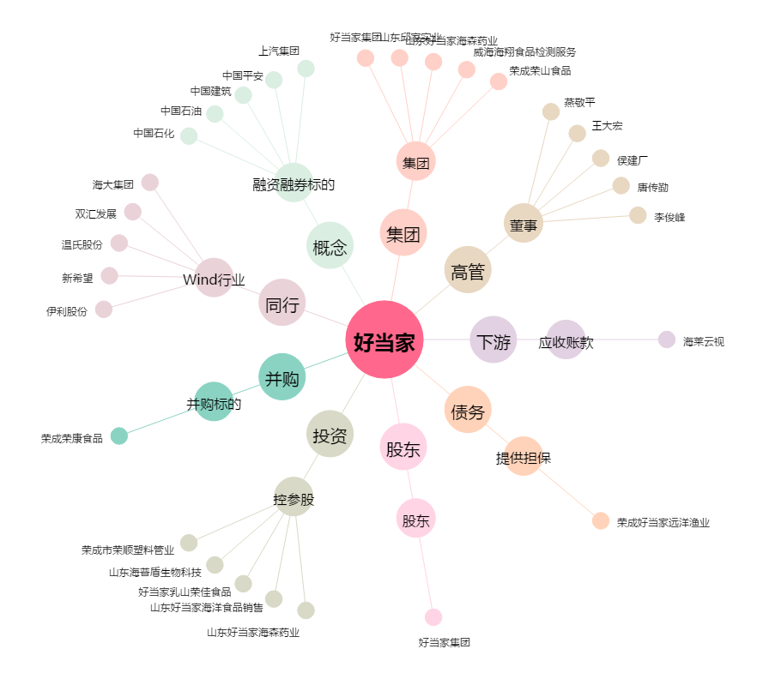
好当家[600467.SH] - 关系概览图

